Лист1
Ց ՈՒ Ց Ա Կ ԲԷլՑ 31

Հ/Հ | Գույքի անվանում | Քանակ | Չափման | Հավելյալ դրույթներ | Ընդհանուր գույքի գնահատված շուկայական արժեք՝ ներառյալ ԱԱՀ | Ընդհանուր գույքի մեկնարկային գին՝ ներառյալ ԱԱՀ | Գույքի գտնվելու վայր | Լրացուցիչ պայմաններ
 |  |  | միավոր |  | (ՀՀ դրամ) | (ՀՀ դրամ)
1 | Էլեկտրական մարտկոց 74 AH Amega Standart | 1 | հատ | վտանգավոր նյութեր կամ թափոններ պարունակող գույք | 4 280 | 2 996 | ք․Սևան, Էներգետիկների-4 | 1․ Բորսայի միջնորդավճարը, գույքի տեղափոխման և գործարքի իրականացման հետ կապված այլ ծախսերը ներառված չեն գործարքի գնի մեջ։ | 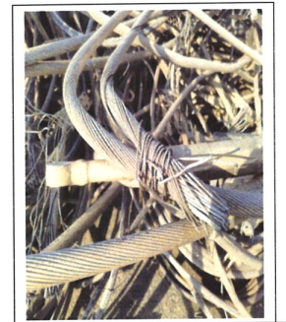
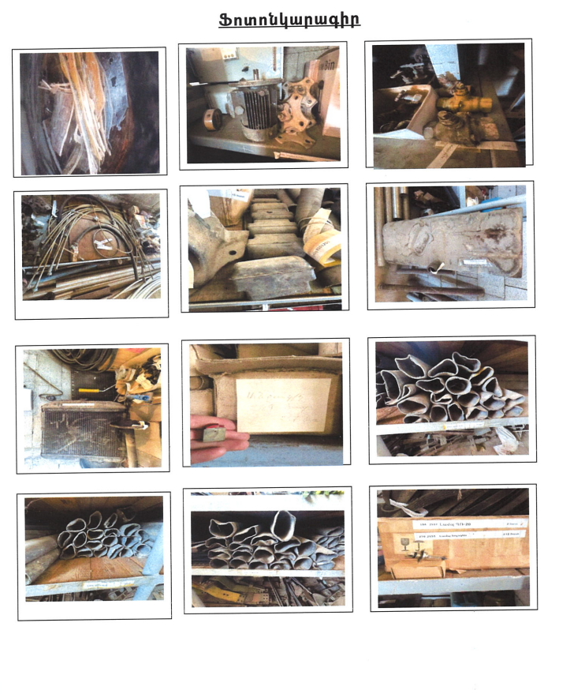
2 | Էլեկտրական մարտկոց 100 AH Amega Standart | 1 | հատ | վտանգավոր նյութեր կամ թափոններ պարունակող գույք | 5 230 | 3 661 | ք․Սևան, Էներգետիկների-4 | 2․ Գույքի տեղափոխումն ապահովելու է գնորդը։
3 | Թմբուկ մետաղյա ոչ պիտանի | 4 | հատ | - | 67 040 | 46 928 | ք․Սևան, Էներգետիկների-4 | 3. Վտանգավոր նյութեր կամ թափոններ պարունակող գույքի օտարման դեպքում գնորդի կողմից իրականացվում են դրանց հավաքումը, փոխադրումը, տեղադրումը, պահումը, մշակումը, վերամշակումը, օգտահանումը, վնասազերծումը, թաղումը կամ հեռացումը՝ ՀՀ օրենսդրության և ISO 14001:2015 ստանդարտի պահանջներին համապատասխան։
4 | Երկաթբետոնյա հենասյուններ (ապամոնտաժված) 4,70x21x21 | 26 | հատ | - | 1 119 300 | 783 510 | ք․Սևան, Էներգետիկների-4
5 | Տրանսֆորմատորի յուղ օգտագործված | 239 | կգ | վտանգավոր նյութեր կամ թափոններ պարունակող գույք | 41 586 | 29 110,2 | «Չարենցավան» Ե/Կ, Ալափարսի վարչական տարածք
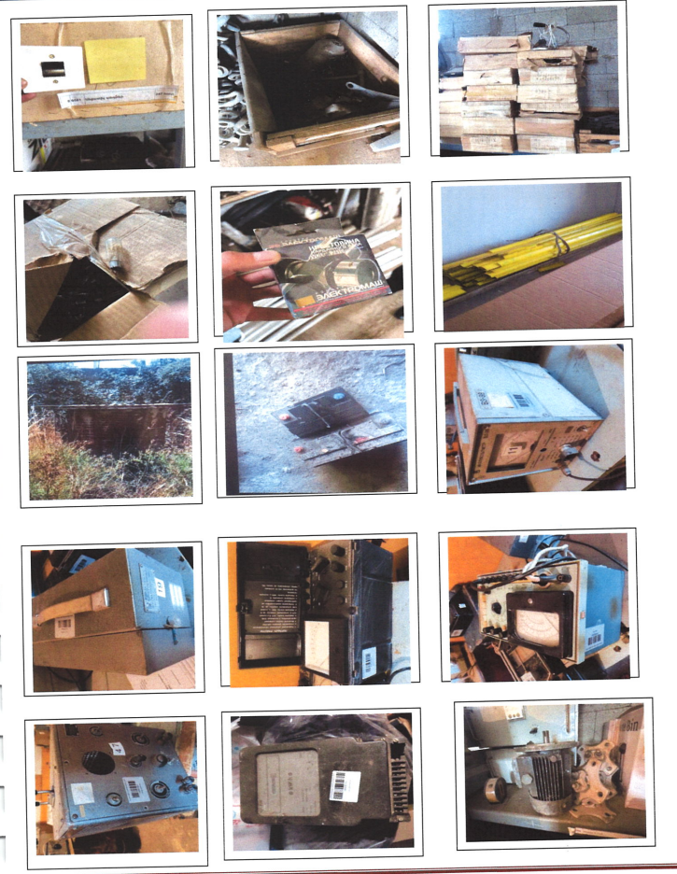
6 | Բջիջներ ԿՎՆ-10 | 24 | հատ | մասնակի (ըստ պահանջարկի) վաճառքի իրավունքով | 9 098 880 | 6 369 216 | «Չարենցավան» Ե/Կ, Ալափարսի վարչական տարածք
 |  |  |  |  |  | (մեկ հատի մեկնարկային արժեք՝
 |  |  |  |  |  | 265 384)
7 | 110/10 կուտակիչ մարտկոցներ | 110 | էլեմենտ (հատ) | վտանգավոր նյութեր կամ թափոններ պարունակող գույք | 1 371 150 | 959 805 | «Չարենցավան» Ե/Կ, Ալափարսի վարչական տարածք
8 | Ազդանշանային լամպ | 2 352 | հատ | մասնակի (ըստ պահանջարկի) վաճառքի իրավունքով | 4 139 520 | 2 897 664 | ք.Գյումրի, Ղարսի խճ.27/1
 |  |  |  |  |  | (մեկ հատի մեկնարկային արժեք՝
 |  |  |  |  |  | 1 232)
9 | Բրա | 27 | հատ | - | 36 450 | 25 515 | ք.Գյումրի, Ղարսի խճ.27/1
10 | Էլեկտրական հարվածիչ | 1 | հատ | - | 19 000 | 13 300 | ք.Գյումրի, Ղարսի խճ.27/1
11 | Խաչուկ «ԳԱԶ-31»-ի | 1 | հատ | - | 4 940 | 3 458 | ք.Գյումրի, Ղարսի խճ.27/1
12 | Պողպատյա ճոպան | 42 671 | կգ | - | 4 053 745 | 2 837 621,5 | ք.Գյումրի, Ղարսի խճ.27/1
 | Ս-70
13 | Անջատիչ | 249 | հատ | - | 24 900 | 17 430 | ք.Գյումրի, Ղարսի խճ.27/1
14 | Անջատիչ գաղտնի | 239 | հատ | - | 57 360 | 40 152 | ք.Գյումրի, Ղարսի խճ.27/1
15 | Բենզոբակ «Մոսկվիչ-2715»-ի | 1 | հատ | - | 10 580 | 7 406 | ք.Գյումրի, Ղարսի խճ.27/1
16 | Բլոկ բարձիչ | 7 | հատ | - | 19 530 | 13 671 | ք.Գյումրի, Ղարսի խճ.27/1
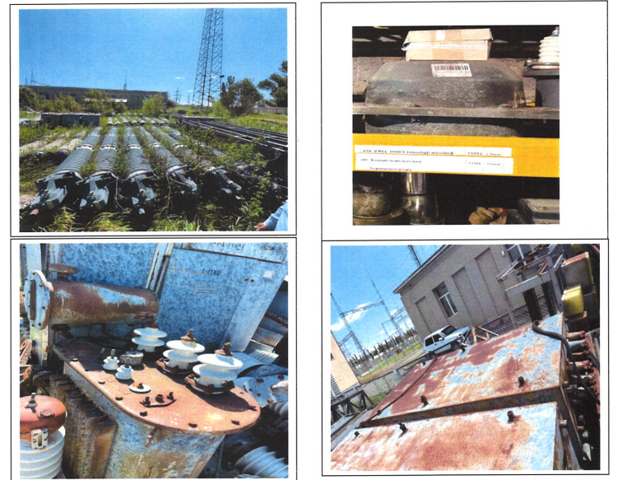
17 | Գիբկի վալ | 7 | հատ | - | 10 780 | 7 546 | ք.Գյումրի, Ղարսի խճ.27/1
18 | Զադվիշկա 50մմ | 3 | հատ | - | 16 200 | 11 340 | ք.Գյումրի, Ղարսի խճ.27/1
19 | Էլեկտրական շարժիչ | 1 | հատ | - | 22 500 | 15 750 | ք.Գյումրի, Ղարսի խճ.27/1
20 | Լամպ հալոգեն | 212 | հատ | - | 201 400 | 140 980 | ք.Գյումրի, Ղարսի խճ.27/1
21 | Ռադիատոր «Մոսկվիչ-412»-ի | 1 | հատ | - | 22 340 | 15 638 | ք.Գյումրի, Ղարսի խճ.27/1
22 | ՎՄՏ-220Բ-25/1250 յուղային անջատիչ | 2 | հատ | - | 2 482 920 | 1 738 044 | ք.Գյումրի, Ղարսի խճ.27/1
23 | ԱՎԶԿ պոստեր | 10 | հատ | - | 940 500 | 658 350 | ք.Գյումրի, Ղարսի խճ.27/1
24 | Ավտոտրանսֆորմատորի ազորային բարձր պահարան | 1 | հատ | - | 184 930 | 129 451 | ք.Գյումրի, Ղարսի խճ.27/1
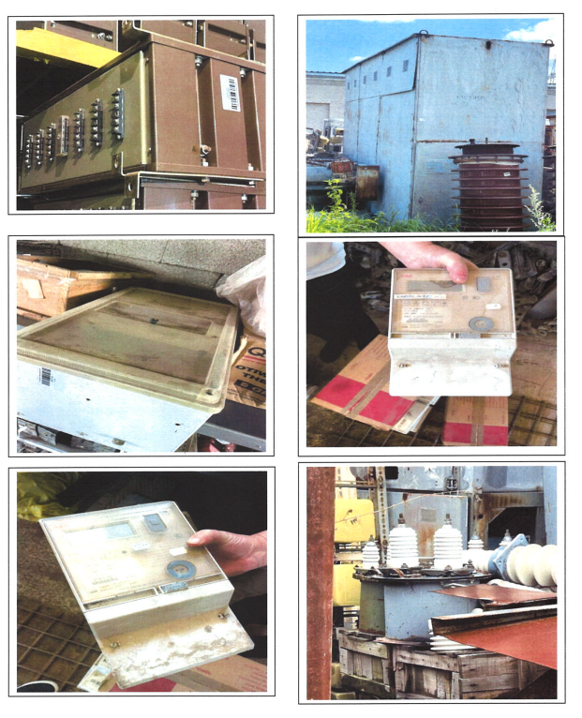
25 | Բարձր հաճախականության պաշտպանության վահանակ PLC | 1 | հատ | - | 633 140 | 443 198 | ք.Գյումրի, Ղարսի խճ.27/1
26 | Բարձր հաճախականության կապի և պաշտպանության կոմբինացված վահանակ | 1 | հատ | - | 633 140 | 443 198 | ք.Գյումրի, Ղարսի խճ.27/1
27 | Բրեսլեր | 1 | հատ | - | 5 000 | 3 500 | ք.Գյումրի, Ղարսի խճ.27/1
28 | Կոնտակտոր | 29 | հատ | - | 682 080 | 477 456 | ք.Գյումրի, Ղարսի խճ.27/1
29 | Կոնտակտոր ՄԿ 1-40 | 9 | հատ | - | 121 860 | 85 302 | ք.Գյումրի, Ղարսի խճ.27/1
30 | Ձգաձող 110կՎ 5ԱՅ 743051 | 2 | հատ | - | 10 160 | 7 112 | ք.Գյումրի, Ղարսի խճ.27/1
31 | Ձգաձող 220կՎ 5ԱՅ | 1 | հատ | - | 4 230 | 2 961 | ք.Գյումրի, Ղարսի խճ.27/1
32 | ՈՒղղիչ ՎԱԶՊ 380-260 40-80 | 1 | հատ | - | 629 760 | 440 832 | ք.Գյումրի, Ղարսի խճ.27/1
33 | Տախոմետր ՊԵՏ-1 | 1 | հատ | - | 16 760 | 11 732 | ք․Կապան, Գործարանային 15
34 | Մեգաօհմետր Ֆ41-04 | 1 | հատ | - | 13 970 | 9 779 | ք․Կապան, Գործարանային 15
35 | Հաճախականաչափ ТПГ4 | 1 | հատ | - | 8 380 | 5 866 | ք․Կապան, Գործարանային 15
36 | Էլեկտրական հաշվիչ | 1 | հատ | - | 4 750 | 3 325 | ք․Կապան, Գործարանային 15
 | Ֆ-68700
37 | Միլիվոլտմետր ՎԶ 38 | 1 | հատ | - | 30 720 | 21 504 | ք․Կապան, Գործարանային 15
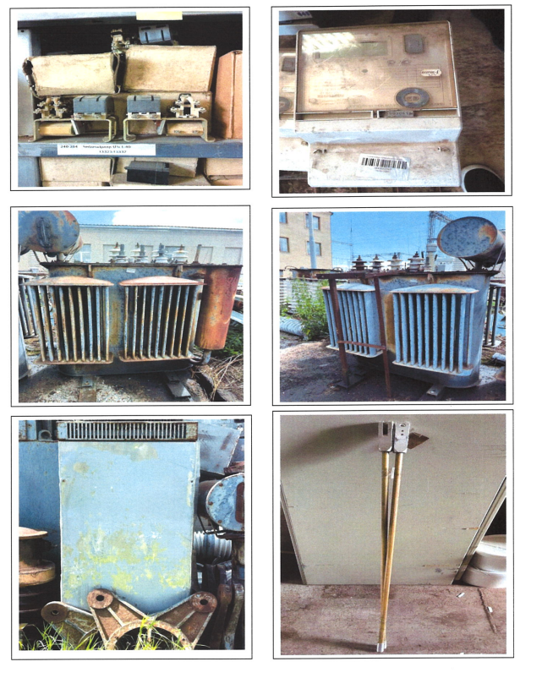
38 | Վոլտմետր | 1 | հատ | - | 12 290 | 8 603 | ք․Կապան, Գործարանային 15
39 | 110վ կուտակիչ մարտկոցների լրակազմ | 164 | էլեմենտ (հատ) | վտանգավոր նյութեր կամ թափոններ պարունակող գույք | 1 623 600 | 1 136 520 | ք․Կապան, Գործարանային 15
40 | 84վ կուտակիչ մարտկոցների լրակազմ | 36 | էլեմենտ (հատ) | վտանգավոր նյութեր կամ թափոններ պարունակող գույք | 448 740 | 314 118 | ք․Կապան, Գործարանային 15

